Leistungen
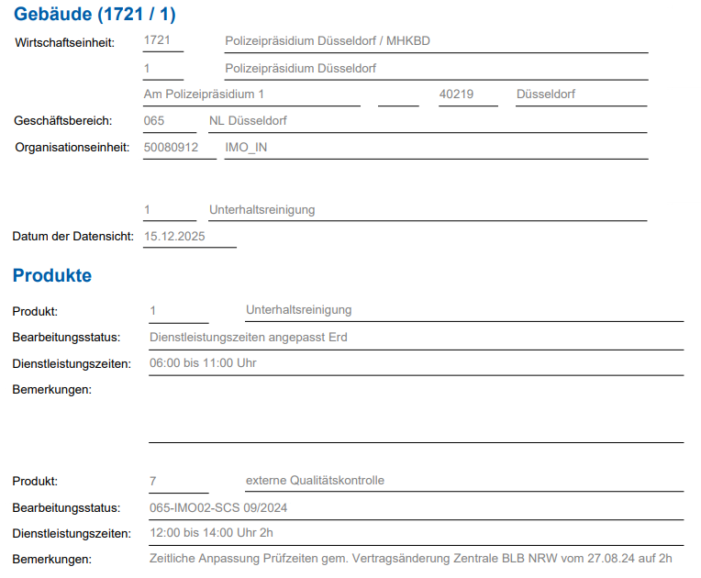

07:00-13:00 Uhr

13:00-15:00 Uhr

QOR Leistungsbeschreibung

Einsätze (p.a.): | 12.00 | Menge (Einheit): | #DIV/0! | (m²)

SVS QOR |  | Zeitansatz | 0.00 | (h) | Zeitbedarf p.a.: | 0.00
 |  | (h/ Einsatz):

Zuschlag: | WERKTAG | Einsatzpreis: | 0.00 € |  | Jahrespreis* | 0.00 €
* Der Jahrespreis wird auf Basis des aktuellen Stundensatzes berechnet. Ggf. vorhandene Preisanpassungen sind berücksichtigt.

VOR Leistungsbeschreibung

Einsätze (p.a.): | 12.00 | Menge (Einheit): | 975.90 | (m²)

SVS VOR |  | Zeitansatz | #DIV/0! | (h) | Zeitbedarf p.a.: | #DIV/0!
 |  | (h/ Einsatz):

Zuschlag: | WERKTAG | Einsatzpreis: | #DIV/0! |  | Jahrespreis* | #DIV/0!
* Der Jahrespreis wird auf Basis des aktuellen Stundensatzes berechnet. Ggf. vorhandene Preisanpassungen sind berücksichtigt.

Vorarbeiter Aufsicht

Einsätze (p.a.): | 12.00 | Menge (Einheit): | 1.00 | (Stck.)

SVS Aufsicht |  | Zeitansatz |  | (h) | Zeitbedarf p.a.: | 0.00
 |  | (h/ Einsatz):

Zuschlag: | WERKTAG | Einsatzpreis: | 0.00 € |  | Jahrespreis* | 0.00 €
* Der Jahrespreis wird auf Basis des aktuellen Stundensatzes berechnet. Ggf. vorhandene Preisanpassungen sind berücksichtigt.

Vorarbeiter Leistungsbeschreibung

Einsätze (p.a.): | 250.00 | Menge (Einheit): | 2.00 | (h)

SVS Vorarbeiter |  | Zeitansatz | 2.00 | (h) | Zeitbedarf p.a.: | 500.00
 |  | (h/ Einsatz):

Zuschlag: | WERKTAG | Einsatzpreis: | 0.00 € |  | Jahrespreis* | 0.00 €
* Der Jahrespreis wird auf Basis des aktuellen Stundensatzes berechnet. Ggf. vorhandene Preisanpassungen sind berücksichtigt.

Sonderleistung: Miete/ Austausch Schmutzfangmatten

Einsätze (p.a.): | 19.00 | Menge (Einheit): | 1.00 | (psch)

Kalkulationshinweis: | Wechselrythmus Okt.-Apr alle 14 Tage und Mai -Sept. alle 4 Wochen
 | 2 Stck Matten in der Wache Bilk: 110x200 und 85x150 cm

Stundensatz: |  | Zeitansatz |  | (h) | Zeitbedarf p.a.: | 19.00
 |  | (h/ Einsatz):

Zuschlag: | WERKTAG | Einsatzpreis: | 0.00 € |  | Jahrespreis* | 0.00 €
* Der Jahrespreis wird auf Basis des aktuellen Stundensatzes berechnet. Ggf. vorhandene Preisanpassungen sind berücksichtigt.

